第2章3
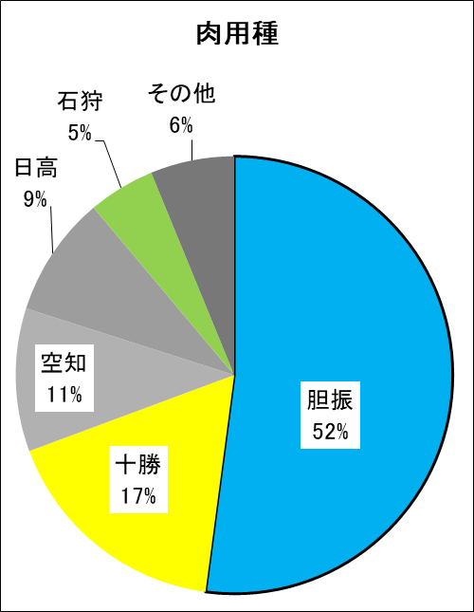
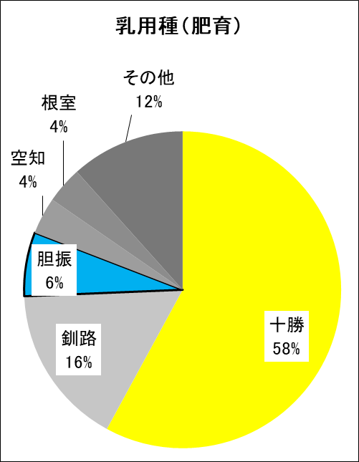
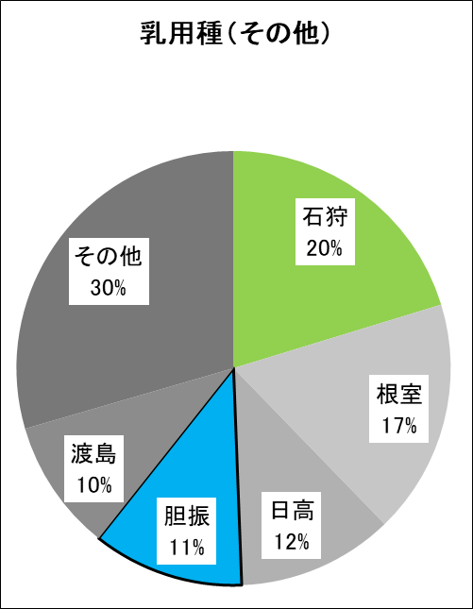
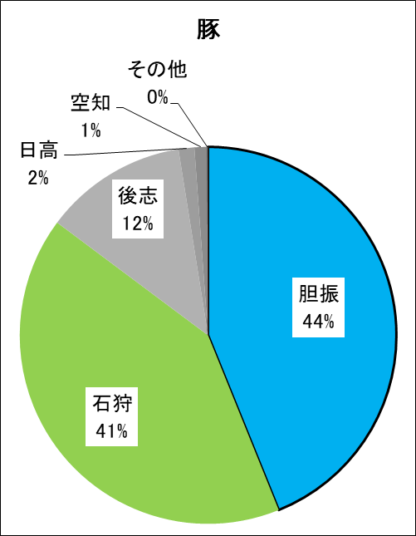
３ 産地別検査頭数割合（牛・豚）

 |  | 牛 |  |  |  |  |  |  |  |  |  |  | 牛小計 |  | 豚
 | 区分 | １年以上 |  |  |  |  |  | １年未満
 |  | 肉用種 |  | 乳用種 |  |  |  | １月 以上 |  | １月 未満 |  |  |  |  | 頭数 | ％
 |  |  |  | 肥育 |  | その他
 | 産地 * | 頭 数 | ％ | 頭 数 | ％ | 頭 数 | ％ | 頭数 | ％ | 頭数 | ％ | 頭数 |  | ％
 | 石狩 | 313 | 4.9 | 134 | 2.9 | 1,232 | 20.3 | 39 | 5.2 | 11 | 8.1 | 1,729 |  | 9.7 | 107,069 | 41.3
 | 渡島 | 61 | 1.0 | 55 | 1.2 | 597 | 9.2 | 16 | 0.7 | 6 | 0.0 | 735 |  | 6.4 | 0 | 0.0
 | 檜山 | 14 | 0.2 | 123 | 2.7 | 111 | 1.3 | 5 | 0.2 | 0 | 0.0 | 253 |  | 0.9 | 0 | 0.0
 | 後志 | 33 | 0.5 | 18 | 0.4 | 379 | 5.2 | 16 | 0.2 | 3 | 0.0 | 449 |  | 1.8 | 31,796 | 12.3
 | 空知 | 672 | 10.6 | 173 | 3.8 | 296 | 4.3 | 1 | 0.0 | 0 | 0.0 | 1,142 |  | 5.9 | 2,811 | 1.1
 | 上川 | 106 | 1.7 | 1 | 0.0 | 19 | 0.0 | 427 | 78.8 | 0 | 0.0 | 553 |  | 2.9 | 28 | 0.0
 | 留萌 | 98 | 1.5 | 1 | 0.0 | 7 | 0.0 | 0 | 0.0 | 0 | 0.0 | 106 |  | 0.5 | 0 | 0.0
 | 宗谷 | 15 | 0.2 | 35 | 0.8 | 454 | 6.5 | 4 | 0.0 | 5 | 0.0 | 513 |  | 2.1 | 0 | 0.0
 | オホーツク | 6 | 0.1 | 25 | 0.5 | 5 | 0.0 | 0 | 0.0 | 0 | 0.0 | 36 |  | 0.1 | 0 | 0.0
 | 胆振 | 3,310 | 52.1 | 300 | 6.5 | 685 | 10.5 | 18 | 2.0 | 54 | 92.1 | 4,367 |  | 24.5 | 113,679 | 43.9
 | 日高 | 568 | 8.9 | 132 | 2.9 | 708 | 11.7 | 33 | 7.7 | 45 | 5.3 | 1,486 |  | 8.5 | 3,520 | 1.4
 | 十勝 | 1,096 | 17.3 | 2,665 | 57.9 | 160 | 1.2 | 6 | 0.6 | 0 | 0.0 | 3,927 |  | 23.7 | 172 | 0.1
 | 釧路 | 18 | 0.3 | 755 | 16.4 | 348 | 8.8 | 28 | 1.1 | 0 | 2.6 | 1,149 |  | 7.3 | 0 | 0.0
 | 根室 | 39 | 0.6 | 172 | 3.7 | 1,062 | 22.7 | 154 | 3.3 | 11 | 0.0 | 1,438 |  | 7.6 | 0 | 0.0
 | 道外 | 4 | 0.1 | 11 | 0.2 | 14 | 0.0 | 1 | 0.0 | 0 | 0.0 | 30 |  | 0.1 | 0 | 0.0
 | 計 | 6,353 |  | 4,600 |  | 6,077 |  | 748 |  | 135 |  | 17,913 |  |  | 259,075
 | *：道外を除く産地名は、振興局または総合振興局を省略

